基础模块表结构
行政区划表
（sys_area）
用户表
（sys_user）
用户角色表
（sys_user_role）
角色表
（sys_user）
数据字典表
（sys_dict_type）

用户机构表
（sys_user_office）
字典数据表
（sys_dict_data）
角色菜单表
（sys_role_menu）

机构表
（sys_office）
菜单表
（sys_menu）

学校表
（sys_school）
学校专业表
（sys_school_college）

系统消息表
（sys_msg）

任务调度表
（sys_schedule_job）
任务日志表
（sys_schedule_job）
系统参数表
（sys_config）
系统消息记录表
（sys_msg_record）
学校表 | 系统消息表
id | id
学校代码 | 标题
学校名称 | 内容
学校省份代码 | 计划发送时间
学校省份 | 发布人id
学校市代码 | 发布人
学校市 | 优先级（3低，2中，1高）
学校区县代码 | 消息类型1:通知公告2:系统消息;3.作业通知
学校区县 | 通知方式（PC APP 短信 邮件 微信）多选
地址 | 通告对象类型（USER:指定用户，roles：指定角色，classs：指定班级，ALL:全体用户）
学校介绍 | 指定用户
备注 | 指定角色
 | 指定班级标签
 | 指定班级
 | 指定班级题型
学校专业表 | 指定班级角色
id | 发布状态（0未发布，1已发布，2已撤销）
school_id | 发布时间
专业代码 | 撤销时间
专业名称
专业介绍
备注 | sys_msg_record
 | id
 | 系统消息id
 | 通知方式
 | 接受者用户id
 | 接受者用户名称
 | 读取状态（0未送达 1已读 2未读）
 | 阅读时间
 | 是否标星

基础模块原型
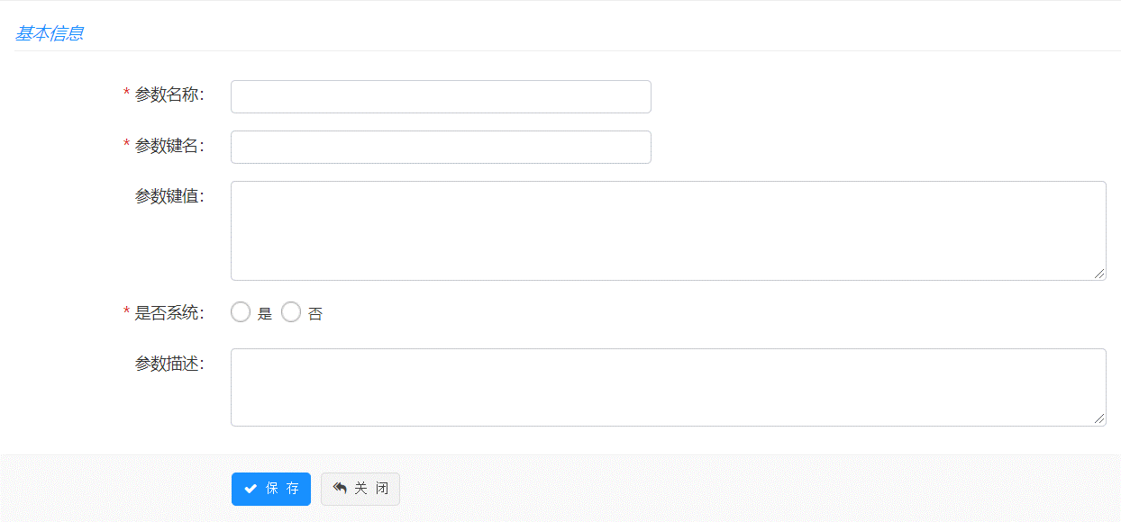
1. 机构管理
 | 左侧区 | 左侧以树形节点方式展示机构名称 |  | 功能：刷新（图标，刷新树形结构）
 | 查询区 | 查询字段：机构名称、机构类型（查询需要用like %X%） |  | 功能：查询、重置、新增、删除（批量）
 | 列表区 | 列表字段：机构名称、机构全称、排序号、机构类型、更新时间、备注、状态 |  | 功能：编辑、删除、启用/停用、新增(子节点)
 | 新增界面 | 上级机构（如果是点查询区的新增，上级菜单默认为左侧选中的树形节点的机构，如果是通过列表里面的添加子节点，上级菜单默认为列表的节点，树形机构选择器，如果上级架构为空，则表示为顶级节点）、 机构名称、机构代码、机构全称、排序（数字）、机构类型（数据字典:sys_office_type）、备注 新增时，状态默认为1，正常启用状态，进行停用时，将状态码设置为0,停用 （根据数据库的非空和字段类型进行必输和类型校验） |  | 备注：上级机构，页面上不需要做非空校验，但是后台数据库还是非空的，如果界面没有选择，默认上级的编码是00000000，你们做展示的时候，就按照这个来获取顶层节点
 | 逻辑说明 | 左侧组织机构节点时，根据选择节点，在右侧列表区通过treetable方式展示选中节点以及子节点的列表；
 | 界面原型
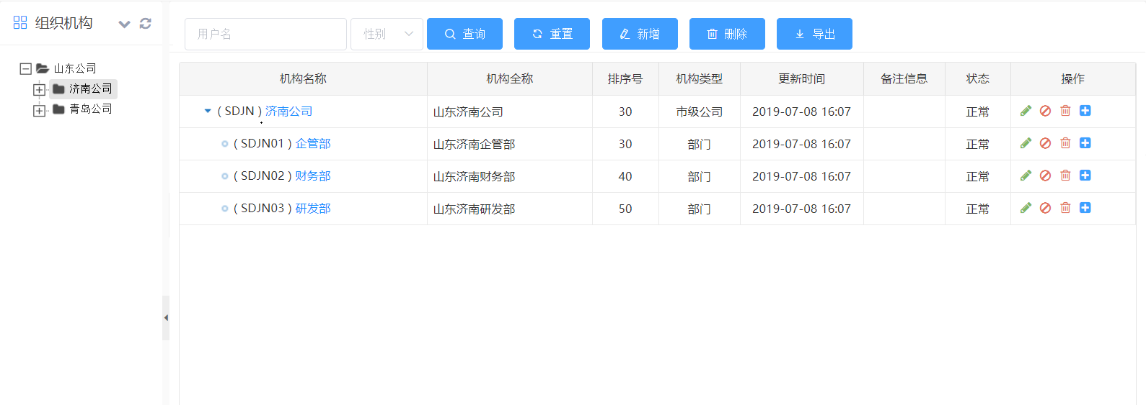

2. 菜单管理
 | 查询区 | 查询字段：菜单名称、归属模块、菜单类型、权限标示（查询需要用like %X%） |  | 功能：查询、重置、新增、删除（批量）
 | 列表区 | 列表字段：菜单名称（显示图片、以treetable展示）、归属模块、链接、排序、菜单类型、可见、权限标示 |  | 功能：编辑、删除、添加(子节点)
 | 新增界面 | 上级菜单（如果是点查询区的新增，上级菜单默认为空，如果是通过列表里面的添加子节点，上级菜单默认为列表的节点，树形菜单选择器，如果上级菜单为空，则表示为顶级节点）、 菜单类型（数据字典sys_menu_type：菜单、权限；如果是菜单，则需要输入菜单图标、字体颜色、页面标题，如果是权限，菜单图标、字体颜色、页面标题不需要填写，并且隐藏）、 菜单名称、归属系统（数据字典sys_system_type）、归属模块（数据字典sys_module_type）、链接、目标、排序（数字）、权限标识、 菜单图标（图标选择器，默认系统图标）、字体颜色（颜色选择器）、页面标题、可见（数据字典sys_show_hide：显示、隐藏）、备注 （根据数据库的非空和字段类型进行必输和类型校验）
 | 界面原型
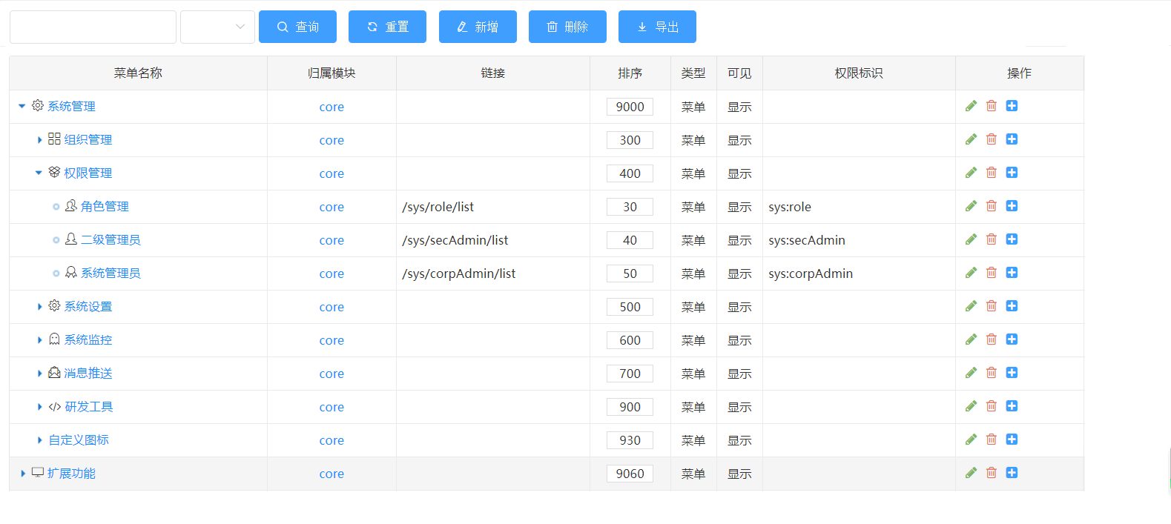

3. 用户管理
 | 左侧区 | 左侧以树形节点方式展示机构名称 |  | 功能：刷新（图标，刷新树形结构）
 | 查询区 | 查询字段：用户名、昵称、手机号、账户状态（查询需要用like %X%） |  | 功能：查询、重置、新增、删除（批量）、启用、停用、分配角色（批量）、重置密码
 | 列表区 | 列表字段：用户名、昵称、电子邮箱、手机号码、性别、用户类型、开通方式、备注、状态 |  | 功能：编辑、删除、启用/停用、分配角色（进入分配角色弹窗界面，已分配的角色需要打勾）
 | 新增界面 | 字段： 归属机构（如果是点查询区的新增，上级菜单默认为左侧选中的树形节点的机构，如果是通过列表里面的添加子节点，上级菜单默认为列表的节点，树形机构选择器）、 用户名、昵称、用户类型（数据字典sys_user_type）、性别、电子邮箱、手机号码、备注（文本框） 列表： 1. 在字段下方显示分配角色的角色列表，多选； 2. 角色列表字段：角色名称、角色编码； 功明说明： 1. 新增时，状态默认为1，正常启用状态，进行停用时，将状态码设置为0,停用（启用时按钮显示停用、停用时按钮显示启用）; 2. 手工新增的账户默认开通方式为手工； 3. 默认mgr_type为0 4. department_id为选择的机构id； 5. 默认密码123456 （根据数据库的非空和字段类型进行必输和类型校验）
 | 逻辑说明 | 左侧组织机构节点时，根据选择节点，在右侧列表区通过treetable方式展示选中节点以及子节点的列表；
 | 界面原型

 | 新增页面的分配角色列表示例

 | 点击分配角色的角色分配弹窗示例

4.角色管理
 | 查询区 | 查询字段：角色名称、角色编码、角色类型、备注（查询需要用like %X%） |  | 功能：查询、重置、新增、删除（批量）、分配用户
 | 列表区 | 列表字段：角色名称、角色编码、角色类型、备注、状态 |  | 功能：编辑、删除、启用/停用、分配菜单（进入分配角色弹窗界面，已分配的角色需要打勾）、分配用户（显示所有用户和已分配用户列表）
 | 新增界面 | 角色名称、角色编码（唯一）、角色类型（数据字典sys_role_type）、备注 1. 新增时，状态默认为1，正常启用状态，进行停用时，将状态码设置为0,停用（启用时按钮显示停用、停用时按钮显示启用）; （根据数据库的非空和字段类型进行必输和类型校验）
 | 界面原型

 | 点击分配菜单示例 |  | 点击分配用户
 |  |  | 1. 展示已分配的用户列表
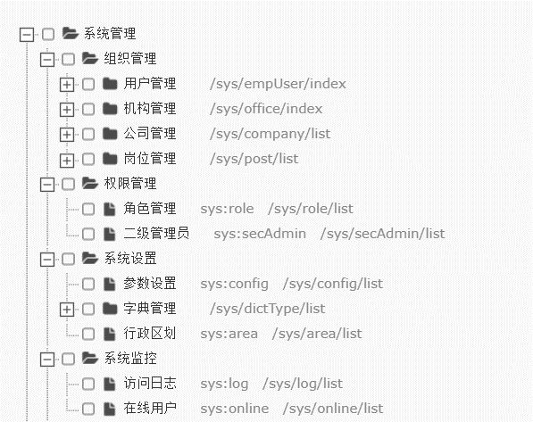

 |  |  | 2. 点击分配用户进入用户分配页面

5.数据字典
 | 查询区 | 查询字段：字典名称、字典类型、状态、备注（查询需要用like %X%） |  | 功能：查询、重置、新增、删除（批量）
 | 列表区 | 列表字段：字典名称、字典编码、系统字典、更新时间、备注、状态 |  | 功能：添加字典数据、编辑、删除、启用/停用
 | 新增界面 | 字典名称、字典编码（唯一）、系统字典（数据字典：sys_yes_no，单选：是、否）、备注 1. 新增时，状态默认为1，正常启用状态，进行停用时，将状态码设置为0,停用（启用时按钮显示停用、停用时按钮显示启用）; （根据数据库的非空和字段类型进行必输和类型校验）
 | 界面原型
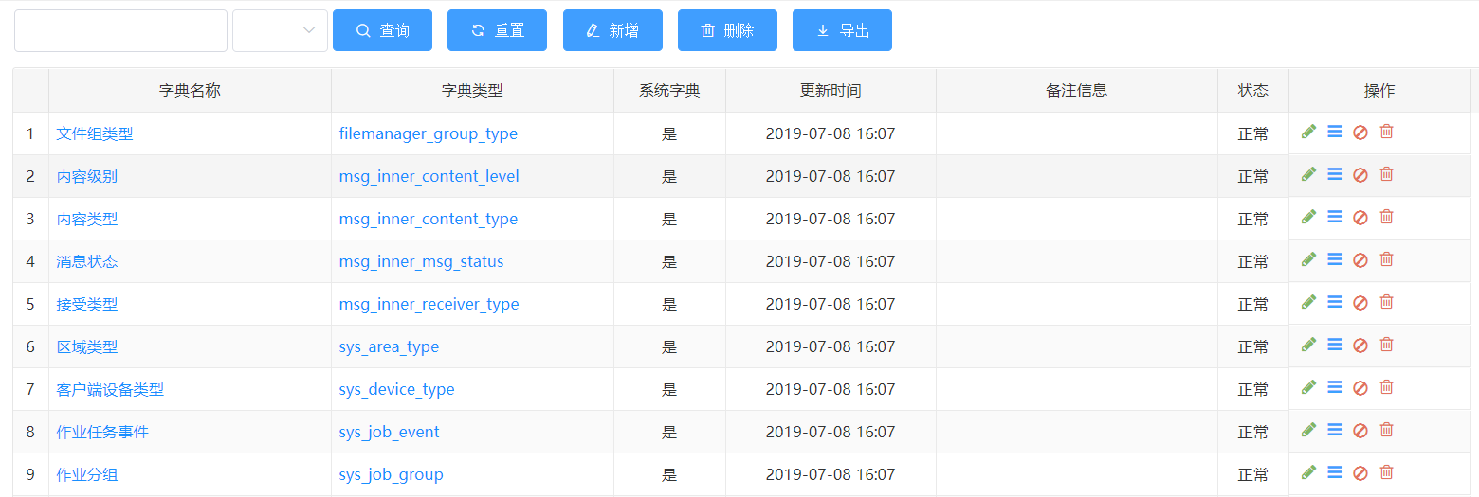

 | 添加字典数据界面
 | 查询区 | 查询字段：字典标签、字典键值、状态（查询需要用like %X%） |  | 功能：查询、重置、新增、删除（批量）
 | 列表区 | 列表字段：字典标签、字典键值、排序号、系统内置、更新时间、备注、状态 |  | 功能：添加字典数据、编辑、删除、启用/停用
 | 新增界面 | 字典标签、字典键值（唯一）、排序号、系统内置（数据字典：sys_yes_no 单选：是、否）、备注 1. 新增时，状态默认为1，正常启用状态，进行停用时，将状态码设置为0,停用（启用时按钮显示停用、停用时按钮显示启用）; （根据数据库的非空和字段类型进行必输和类型校验）
 | 界面原型

6.行政区划
 | 查询区 | 查询字段：区域编码、区域名称（查询需要用like %X%） |  | 功能：查询、重置、新增、删除（批量）、导入
 | 列表区 | 列表字段：（区域编码）区域名称、区域类型、备注、排序号、状态 |  | 功能：添加子节点、编辑、删除、启用/停用
 | 新增界面 | 查询区的新增，新增的为顶级节点；列表区的新增，新增的数据为选中列表数据的子节点； 区域编码、区域名称、区域类型（单选，数据字典sys_area_type：省份直辖市、地市、区县；区域类型不会影响区域节点的子父关系展示，子父关系展示只会受数据添加的顺序影响）、排序号、备注 1. 新增时，状态默认为1，正常启用状态，进行停用时，将状态码设置为0,停用（启用时按钮显示停用、停用时按钮显示启用）; （根据数据库的非空和字段类型进行必输和类型校验）
 | 导入逻辑 | 1. 导入excel字段： 省份直辖市编码，省份直辖市、地市编码、地市、区县编码、区县，排序号； 前6个字段均必填 2. 导入时，根据省份直辖市生成区域类型为省份直辖市的记录行，再根据地市归属那个省份，生成这个省份的下一级区域类型为地市的记录行，区县同理； 3. 若有数据未填，则终止导入，提示哪行数据未填写；
 | 界面原型
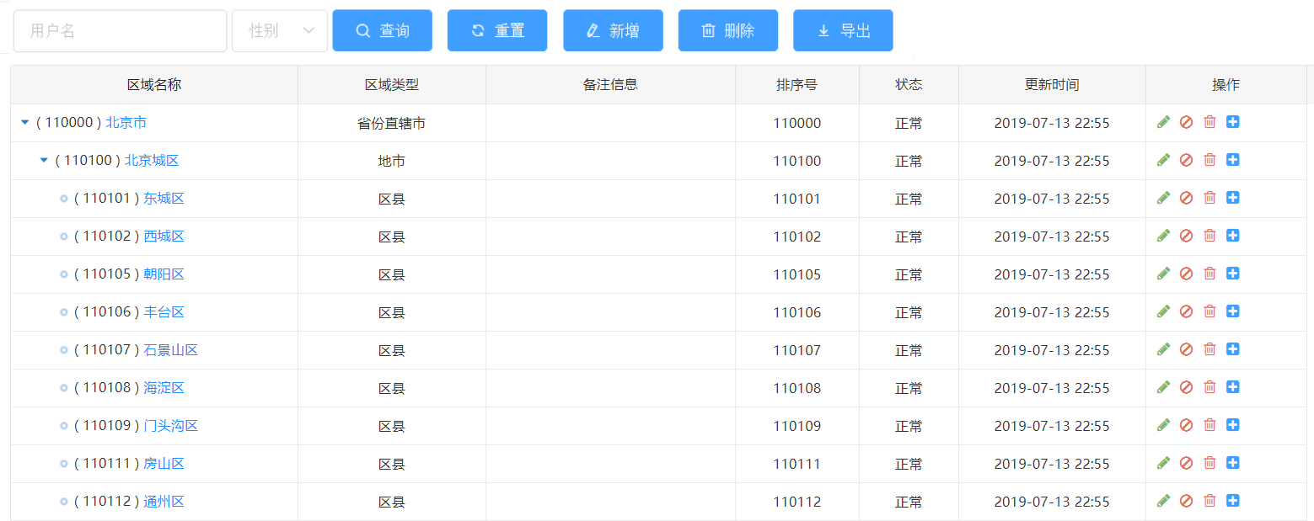

7. 学校管理
 | 左侧区 | 学校列表
 | 左侧查询 | 查询字段：学校代码、学校名称（查询需要用like %X%） |  | 功能：查询、重置、新增、删除（批量）、导入
 | 列表区 | 列表字段：学校代码、学校名称、学校介绍、学校地址（省市区县地址拼接）、学校介绍、备注 |  | 功能：编辑、删除
 | 新增界面 | 1. 新增学校： 学校代码、学校名称、学校介绍、学校省（下拉框 - 从行政区划获取类型为省份直辖市的数据），市（下下拉框，与学校省联动，获取选择省下区域类型是市的数据），区县（下拉框，与市联动，获取选择市下区域类型是区县的数据），学校地址、学校介绍、备注； 功能备注： 1. 新增时，状态默认为0，正常启用状态 （根据数据库的非空和字段类型进行必输和类型校验）
 | 导入逻辑 | 1. 导入excel字段： 学校代码、学校名称、学校介绍、学校省、学校市、学校区县、学校地址； 学校代码和学校名称必填，其余非必填 2. 导入时：省、市、区县等于名称在行政区划进行名称匹配，并获取对应的代码；（若有对不上，则直接提示错误，并提示是哪个信息找不到）
 | 右侧区 | 专业列表
 | 左侧查询 | 查询字段：专业代码、专业名称（查询需要用like %X%） |  | 功能：查询、重置、新增、删除（批量）、导入
 | 列表上方 | 显示当前选中的学校代码和学校名称
 | 列表区 | 列表字段：专业代码、专业名称、专业介绍、备注 |  | 功能：编辑、删除
 | 新增界面 | 1.新增专业： 专业代码、专业名称、专业介绍、备注； 功能备注： 1. 若左侧学校没有选中的记录，需要提示先选中学校； 2. 新增时，状态默认为1，正常启用状态 （根据数据库的非空和字段类型进行必输和类型校验）
 | 导入逻辑 | 1. 导入excel字段： 专业代码、专业名称、专业介绍、备注； 专业代码、专业名称必填 2. 导入时：若有必填字段未填写，则记录均导入不成功，并且直接提示错误，提示是哪行哪个字段信息未填写）
 | 界面原型

8.消息管理
 | 查询区 | 查询字段： 消息标题、消息内容、发布人（多选组织树形下拉框） 消息类型、通知方式、通知对象 （查询需要用like %X%, 每行3个查询条件，查询区的功能按钮放在第二排查询条件后方） |  | 功能：查询、重置、新增
 | 列表区 | 消息标题、消息内容、发布人、消息类型（前4列进行冻结，后面的列可动）、通知方式、通知对象、计划发送时间、发布状态 |  | 功能：查看、编辑、删除、发布、撤销、消息记录
 | 功能说明 - 编辑/查看 | 1. 弹出新增消息界面，进行数据填充； 2. 只有未发布状态的题目允许编辑和发布；发布状态的题目只允许查看和撤销；
 | 功能说明 - 删除 | 1. 只有未发布状态的消息允许删除；
 | 功能说明 - 发布 | 1. 只有未发布状态的消息允许发布； 2. 发布操作与新增界面的发布操作相同；
 | 功能说明 - 撤销 | 1. 只有发布状态的消息才允许撤销； 2. 进行撤销操作时，将消息在消息记录表产生的记录全部删除
 | 功能说明 - 新增 | 新增字段： 消息标题（必输）、消息内容（富文本、必输）、发布人（默认当前用户名称、必输）、 计划发送时间（非必输、日期时间选择，默认当前时间）、 优先级（数据字典：sys_msg_level，3低，2中，1高，默认中，单选框）、 消息类型（数据字典：sys_msg_type：2:通知公告，1:系统消息，默认系统消息，必输，单选框）、 通知方式（数据字典：sys_msg_nofity_type: 1 系统 2 微信 3 短信，多选框，必输）、 通知对象（数据字典：sys_msg_nofity_obj：USER:指定用户，roles：指定角色，classs：指定班级，ALL:全体用户，单选框，必输，默认全体用户）、 当通知对象选择指定用户时，在通知对象下方出现用户选择框（用户选择弹出框，左树右表，树形显示机构，右边表格显示用户，需要将选择的用户填充进行勾选，必输）； 当通知对象选择指定角色时，在通知对象下方出现角色选择框（多选下拉框，角色为启用状态的角色，必输） 当通知对象选择指定班级时，在通知对象下方出现班级标签（必输，以多选框进行显示，查询标签状态为发布的标签），默认选中第一个；班级（必输，根据选中的班级标签过滤符合条件的班级，班级状态为发布）题型（必输，获取题型表数据，并以单选框方式展示）、角色选择框（多选下拉框，角色为启用状态的角色，必输）
 |  | 2. 新增界面功能： a、保存，设置消息状态为未发布； b、发布，设置消息状态为发布，并根据选择的通知对象、通知方式在消息记录表分成生成对应的记录，消息状态未读（例如：通知方式PC,微信，指定对象A，则生成2条记录，pc：A；微信：A）
 |  | 3. 计划发送时间的处理逻辑： a、在新增界面，默认为当前时间； b、当消息发布时，若当前时间》=计划发送时间，则立即保存消息，并将消息设置为发布； c、当消息发布时，若当前时间《计划发送时间，则生成一个调度任务，调度任务的jobname为消息的id，jobgroup为message，使用crontrigger进行调度，在计划发送时间根据消息的通知对象、通知方式在消息记录表分成生成对应的记录
 | 功能说明 - 消息记录 | 1. 点击消息记录，打开消息记录查询界面；
 |  | 2. 查询条件：读取状态（数据字典：sys_msg_read_status：（0未送达 1已读 2未读））
 |  | 3. 列表字段： 用户账户、通知方式、读取状态、读取时间
 | 界面原型
 | 查询界面示意图

 | 新增界面示意图
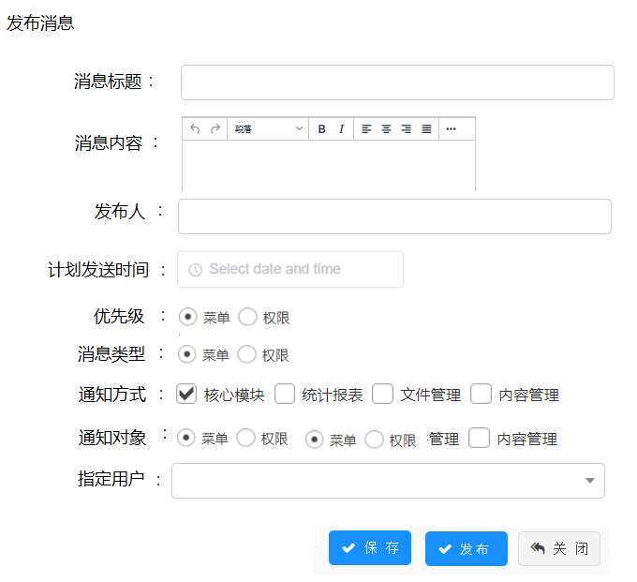

 | 指定用户弹出框
 | 界面说明 | 1. 左侧显示机构树形，输入框进行机构搜索 2. 右边显示用户表格，查询条件：用户名，手机号；列表显示：用户名、昵称、手机号 3. 要求，选择用户保存后，再次打开弹出框时，已选择的用户需要打勾； 4. 表格默认显示50条用户；
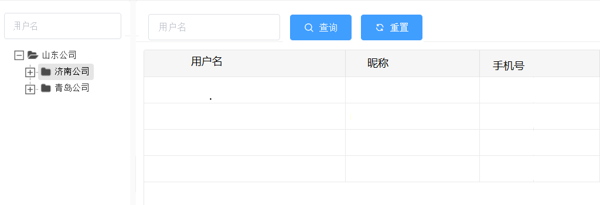

9. 任务监控
 | 查询区 | 查询字段： 任务名称、任务分组（下拉框，数据字典：sys_job_group）、任务状态（下拉框，数据字典：sys_job_status） |  | 功能：查询、重置、新增、停止、恢复
 | 列表区 | 任务名称、任务分组、任务类型（数据字典：sys_job_type）、bean名称（前4列进行冻结，后面的列可动）、参数、调度周期（a，如果任务类型是simple，则调度周期显示的格式是：间隔simple_time simple_unit，重复simple_repeat_count次；b、如果任务类型是cron，则调度周期直接显示cron_expression）、任务开始时间、任务结束时间、任务备注、任务状态 |  | 功能：查看/编辑、删除、停止、恢复、调度日志
 | 功能说明 - 新增 | 1. 弹出新增任务调度界面； 2. 新增字段： 任务名称、任务分组（下拉框，数据字典：sys_job_group）、任务类型（单选框，数据字典：sys_job_type，默认任务类型）、 选择任务类型为simple时，后续的字段为重复次数、间隔单位（下拉框，数据字典：），间隔时间（整数）；选择任务类型为cron时，后续的字段为周期表达式、 调用bean名称、参数、任务开始时间（日期时间选择框）、任务结束时间（日期时间选择框）、任务备注 功能备注： 1. 新增时，状态默认为已激活状态 （根据数据库的非空和字段类型进行必输和类型校验）
 | 功能说明 - 停止 | 1. 停止任务，需要暂停任务，并将任务状态设置为未激活； 2. ScheduleManager pauseJob方法
 | 功能说明 - 恢复 | 1. 恢复任务，恢复任务，并将任务状态设置为已激活； 2. ScheduleManager resumeJob方法
 | 功能说明 - 查看、编辑 | 1. 只有未激活状态才允许编辑任务； 2. 激活状态下的任务只允许查看
 | 功能说明 - 删除 | 1. 只有未激活状态才允许删除任务，有调度日志的任务不允许进行删除；
 | 功能说明 - 调度日志 | 1. 查询字段：日志开始时间，日志结束时间；（根据日志开始时间《=日志创建时间《日志结束时间继续拧查询）； 2. 列表字段：任务名称、调用bean名称、参数、失败信息、执行耗时、任务发生时间
 | 任务监控界面

 | 调度日志

10.参数配置（用来进行系统默认参数配置和文本协议等）
 | 查询区 | 查询字段： 参数名称、参数键名、是否系统（数据字典：sys_yes_no） |  | 功能：查询、重置、新增
 | 列表区 | 参数名称、参数键名、参数键值、系统参数 |  | 功能：查看/编辑、删除
 | 功能说明 - 新增 | 新增字段： 参数名称、参数键名，参数键值（文本框）、是否系统（单选框、数据字典：sys_yes_no），参数描述
 | 查询界面

 | 新增界面（字段和大小参考，整体以现有的新增界面为准）

作业系统表结构
课程分类表
（hw_course_category）
用户表
（sys_user）

扩展
扩展

学员表
（hw_student）
老师表
（hw_teacher）

老师班级表
（hw_teacher_class）
学员班级表
（hw_student_class）
老师题型表
（hw_teacher_subtype）
课程分类表 |  |  | 标签管理
id |  |  | id
父分类id |  |  | 标签名称
分类类型（数据字典：课程、资源） |  |  | 标签状态
题型表
（hw_subject_type）
分类名称 |  |  | 标签备注
标签管理表
（hw_class_type）
班级表
（hw_class）
排序
备注

作业表
（hw_homework）
作业材料表
（hw_homework_material）
学员表 | 对应用户表
学号 | 用户名 | 可用来登陆，不可重复 | 班级管理 | 学员班级表 | 老师班级表
系统ID | id |  | id | id | id
头像 | avatar |  | 班级名称 | 班级id | 班级id
昵称 | nickname | 用来系统显示用 | 标签id | 学员id | 老师id
手机号 | phone |  | 班级标签 |  | 委托老师id
微信号 | wx_openid |  | 班级状态 |  | 委托开始时间
省 | 学员扩展表内容 |  | 班级备注 |  | 委托结束时间
学员作业表
（hw_stu_homework）
市 | 学员扩展表内容
区 | 学员扩展表内容
地址 | 学员扩展表内容 |  | 题型管理 | 题型班级表
报考院校 | 学员扩展表内容 |  | id | id
报考专业 | 学员扩展表内容 |  | 题型名称 | 题型id
密码 | password |  | 题型备注 | 老师id

作业分数表
（hw_homework_score)
作业批改表
（hw_homework_audit）
作业追问表
（hw_homework_qa）
老师表 | 对应用户表 |  | 作业表 |  |  | 学员作业表
登陆名 | 用户名 |  | id |  |  | id
老师ID | id |  | 题目名称 |  |  | 作业id
头像 | avatar |  | 作业完成说明 | 文本 |  | 学员id
老师昵称 | nickname |  | 作业开始时间 |  |  | 作业读取时间 |  | 学员第一次点击作业的时间
角色 | 分配权限 |  | 作业截止时间 |  |  | 开始作答时间 |  | 第一次暂存或者自动保存时间
角色范围 | 分配权限 |  | 作业批改截止时间 |  |  | 作业内容
密码 |  |  | 题型id |  |  | 作答最后一次保存时间 |  | 最后一次记录的暂存或者自动保存时间
手机号 | phone |  | 题型名称 |  |  | 作业提交时间
微信号 | wx_openid |  | 班级id |  |  | 作业状态 | 未开始 | 下发时未未开始
省 | 老师扩展表内容 |  | 班级名称 |  |  |  | 未提交 | 开始作答为提交
市 | 老师扩展表内容 |  | 标签id |  | 后续转成系统配置 |  | 已提交 | 提交后为已提交
区 | 老师扩展表内容 |  | 班级标签 |  | 后续转成系统配置 | 批改状态 | 未批改
地址 | 老师扩展表内容 |  | 是否启用追问 | 默认开启 |  |  | 已批改
 |  |  | 追问次数 | 默认次数1 |  | 作业批改读取时间 |  | 批改老师第一次点击作业的时间
 |  |  | 启用系统提醒 |  |  | 开始批改时间 |  | 保存第一次批改的时间
 |  |  | 系统提醒周期 | 1天 | 2天 | 批改最后一次保存时间 |  | 批改可单条保存，保存时更新此时间
 |  |  | 启用微信提醒 |  |  | 批改完成时间
 |  |  | 提前时间1,2 |  |  | 复评状态 | 未复评
 |  |  | 启用短信提醒 |  |  |  | 已复评
 |  |  | 提前时间1,2 |  |  | 作业复评读取时间 |  | 复评老师第一次点击作业的时间
 |  |  | 题目状态 | 未发布 |  | 开始复评时间 |  | 保存第一次复评的时间
 |  |  |  | 已发布 |  | 复评最后一次保存时间 |  | 最后一次记录的暂存或者自动保存时间
 |  |  | 题目发布人id |  |  | 复评完成时间
 |  |  | 题目发布时间 |  |  | 追问次数 | 统计作业追问表的次数
 |  |  | 委托老师id
 |  |  | 委托开始时间 |  |  | 作业批改表 |  |  | 作业分数表
 |  |  | 委托结束时间 |  |  | id | 多条批改记录 |  | id
 |  |  | 委托修改人id |  |  | 学员作业id |  |  | 学员作业id
 |  |  | 修改修改时间 |  |  | 批改类型 | 段落、总评 |  | 分数序号
 |  |  |  |  |  | 标注段落 |  |  | 分数
 |  |  |  |  |  | 标注评语 |  |  | 批改类型 | 段落、总分
 |  |  |  |  |  | 批改老师id |  |  | 批改老师id
 |  |  |  |  |  | 批改时间 |  |  | 批改时间
 |  |  | 作业材料表 |  |  | 复评评语 |  |  | 委托批改老师id
 |  |  | id |  |  | 复评分数 |  |  | 委托开始时间
 |  |  | 作业id |  |  | 复评老师id |  |  | 委托结束时间
 |  |  | 材料名称 |  |  | 复评时间
 |  |  | 材料地址 |  |  | 委托批改老师id
 |  |  |  |  |  | 委托开始时间
 |  |  |  |  |  | 委托结束时间

 |  |  |  |  |  | 作业追问表
 |  |  |  |  |  | id
 |  |  |  |  |  | 作业id
 |  |  |  |  |  | 追问内容
 |  |  |  |  |  | 追问时间
 |  |  |  |  |  | 追问回答
 |  |  |  |  |  | 回答时间
 |  |  |  |  |  | 回答老师id

批改后台原型
1. 课程分类 - 暂不处理
 | 查询区 | 查询字段：分类名称、分类类型（下拉框，数据字典course_category：课程、资源）、状态（查询需要用like %X%） | 功能：查询、重置、新增、删除（批量）
 | 列表区 | 列表字段：分类名称、分类类型、排序、备注、状态 | 功能：编辑、删除、启用/停用、添加(子分类)
 | 新增界面 | 查询区的新增，新增的为顶级节点；列表区的新增，新增的数据为选中列表数据的子节点； 分类名称、分类类型（下拉框，数据字典course_category：课程、资源）、排序、备注 状态默认为1，正常启用状态，进行停用时，将状态码设置为0,停用 （根据数据库的非空和字段类型进行必输和类型校验）
 | 界面原型

2. 学员管理
 | 查询区 | 查询字段：学号、昵称、手机、微信、报考院校、班考专业 （查询需要用like %X%, 每行3个查询条件，查询区的功能按钮放在第二排查询条件后方） | 功能：查询、重置、新增、删除（批量）、启用/停用、导入
 | 列表区 | 列表字段：学号、昵称、手机、微信、地址、报考院校、报考专业、班级（多个班级用,隔开） | 功能：编辑、删除、启用/停用、重置密码
 | 新增界面 | 学号、昵称、手机号、省份（下拉框 - 从行政区划获取类型为省份直辖市的数据），城市（下下拉框，与学校省联动，获取选择省下区域类型是市的数据），区县（下拉框，与市联动，获取选择市下区域类型是区县的数据），地址，报考院校（学校表，下拉框，可搜索）、报考专业（学校联动对应的专业表，下拉框，可搜索） 默认值： 1. 密码默认为123456； 2. 用户类型：学生； 3. 管理员类型：非管理员； 4. 开通方式：如果是导入就为导入，如果是新增则为手工； 5. 状态为1，启用状态； 6. 默认机构代码10000，作业批改组织（需手工添加，做之前沟通） 7. 默认角色代码10000，角色，学员（需手工添加学员角色，做之前沟通） a、先去角色表查有没有名称为学员的角色，有就以查询到的这个学员角色id； b、如果查询不到，默认创建一个学员的角色，然后用这个创建的学员角色做关联 c、创建的角色默认是学员 student，角色类型默认是学员 student （根据数据库的非空和字段类型进行必输和类型校验）
 | 导入逻辑 | 1. 导入excel字段： 学号、昵称、手机号、省份直辖市、地市、区县、地址、报考院校、报考专业； 所有字段均必填 2. 导入时，需要省份直辖市、地市、区县与行政区划的名称进行匹配，若匹配不上，则导入失败，提示匹配不上的是那行的信息； 3. 导入时，报考院校、报考专业与学校专业管理里面的院校、专业进行名称匹配，若匹配不上，则导入失败，提示匹配不上的是那行的信息；
 | 界面原型

3. 老师管理
 | 查询区 | 查询字段：用户名、昵称、手机、微信 （查询需要用like %X%, 每行3个查询条件，查询区的功能按钮放在第二排查询条件后方） | 功能：查询、重置、新增、删除（批量）、启用/停用、导入
 | 列表区 | 列表字段：用户、昵称、手机、微信、地址、角色（多个用，隔开）、班级（多个班级用,隔开） | 功能：编辑、删除、启用/停用、重置密码、分配角色
 | 新增界面 | 用户名、昵称、手机号、省份（下拉框 - 从行政区划获取类型为省份直辖市的数据），城市（下下拉框，与学校省联动，获取选择省下区域类型是市的数据），区县（下拉框，与市联动，获取选择市下区域类型是区县的数据），地址 列表： 1. 在字段下方显示分配角色的角色列表，多选； 2. 角色列表字段：角色名称、角色编码； 默认值： 1. 密码默认为123456； 2. 用户类型：老师； 3. 管理员类型：非管理员； 4. 开通方式：如果是导入就为导入，如果是新增则为手工； 5. 状态为1，启用状态； 6. 默认机构代码10000，作业批改组织（需手工添加，做之前沟通） （根据数据库的非空和字段类型进行必输和类型校验）
 | 导入逻辑 | 1. 导入excel字段： 用户名、昵称、手机号、省份直辖市、地市、区县、地址、角色（多个角色用，隔开）； 所有字段均必填 2. 导入时，需要省份直辖市、地市、区县与行政区划的名称进行匹配，若匹配不上，则导入失败，提示匹配不上的是那行的信息； 3. 导入时，角色与角色表进行名称匹配，若匹配不上，则导入失败，提示匹配不上的是那行的信息； 4. 匹配数据字典的名称，能匹配上就默认那个角色类型，如果匹配不上，那就默认都是一级老师，比如是二级老师，那匹配上了，就默认是二级老师，如果写的是四级老师，没有匹配上，就默认一级老师
 | 界面原型

 | 新增页面的分配角色列表示例

 | 点击分配角色的角色分配弹窗示例

4. 标签管理
 | 查询区 | 查询字段：标签名称、标签状态（数据字典：hw_class_type_status，未发布、发布、冻结）、标签备注（查询需要用like %X%） | 功能：查询、重置、新增、删除（批量）、发布、冻结
 | 列表区 | 列表字段：标签名称、标签状态、标签备注 | 功能：编辑、删除、发布、冻结
 | 新增界面 | 标签名称、标签备注 （根据数据库的非空和字段类型进行必输和类型校验）
 | 功明说明 | 1. 数据新增时默认为未发布状态0； 2. 当点击启用时，提示是否启动标签； 3. 当点击冻结时，提示是否冻结标签 4. 只有未启用状态的标签数据允许被删除，启用和冻结标签不允许删除； 5. 只有未启用状态的标签数据允许被编辑，启用和冻结标签不允许被编辑；
 | 界面原型

5. 班级管理
 | 查询区 | 查询字段：班级名称、班级标签（根据标签模块获取，获取全量的标签）、备注（查询需要用like %X%） | 功能：查询、重置、新增、删除（批量）、冻结
 | 列表区 | 列表字段：班级名称、班级标签、班级状态（数据字典：hw_class_type_status，未发布、发布、冻结）、备注 | 功能：编辑、删除、冻结
 | 新增界面 | 班级名称、班级标签（下拉框，获取标签管理中启用状态的标签）、班级备注 学员列表（学号、昵称、手机、微信、地址、报考院校、报考专业）、一级老师列表（用户名、昵称、手机号、微信）、二级老师列表（用户名、昵称、手机号、微信） （根据数据库的非空和字段类型进行必输和类型校验）
 | 功明说明 | 1. 新增时，填写完班级后，可新增学员，新增老师；新增时班级为发布状态； 2. 点击新增学员按钮，弹出学员查询列表（和学员管理的查询界面一样），勾选学员添加到班级内； 3. 点击新增一级老师按钮，弹出老师查询列表（和老师管理的查询界面一样，但增加过滤老师角色为一级老师），勾选老师添加到班级内； 4. 点击新增二级老师按钮，弹出老师查询列表（和老师管理的查询界面一样，但增加过滤老师角色为二级老师），勾选老师添加到班级内； 5. 在学员和老师的查询列表结果界面，需要过滤掉已经被添加到本班级的学员或者老师 6. 学员和老师列表分页默认500条1页 7. 班级新增后默认为启用状态，当进行冻结后，班级无法再进行修改和删除
 | 界面原型

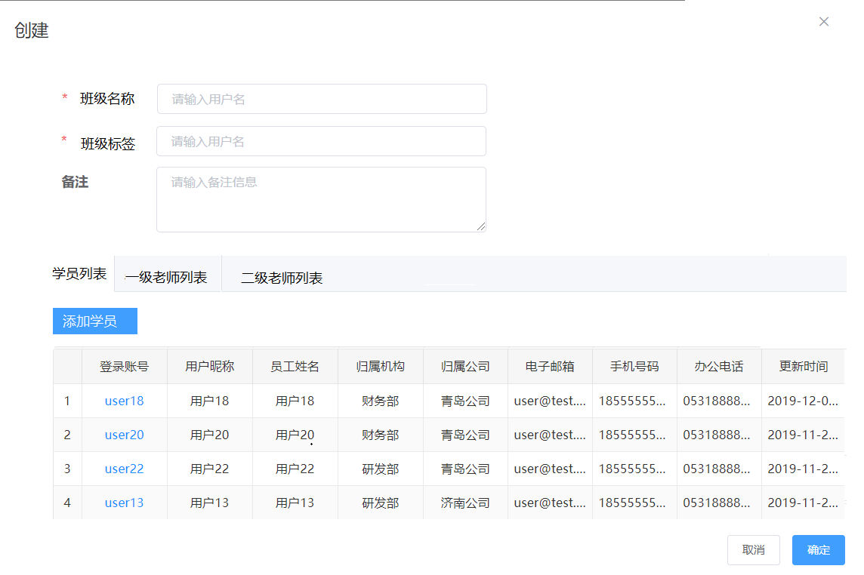

6. 题型管理
 | 查询区 | 查询字段：题型名称、备注（查询需要用like %X%） | 功能：查询、重置、新增、删除（批量）
 | 列表区 | 列表字段：题型名称、备注 | 功能：编辑、删除
 | 新增界面 | 题型名称、备注 一级老师列表（用户名、昵称、手机号、微信） （根据数据库的非空和字段类型进行必输和类型校验）
 | 功明说明 | 1. 新增时，填写完题型后，可新增一级老师； 2. 点击新增一级老师按钮，弹出老师查询列表（和老师管理的查询界面一样，但增加过滤老师角色为一级老师），勾选老师添加到班级内； 3. 在老师的查询列表结果界面，需要过滤掉已经被添加到本题型的老师 4. 老师列表分页默认500条1页
 | 界面原型（界面风格同班级管理）
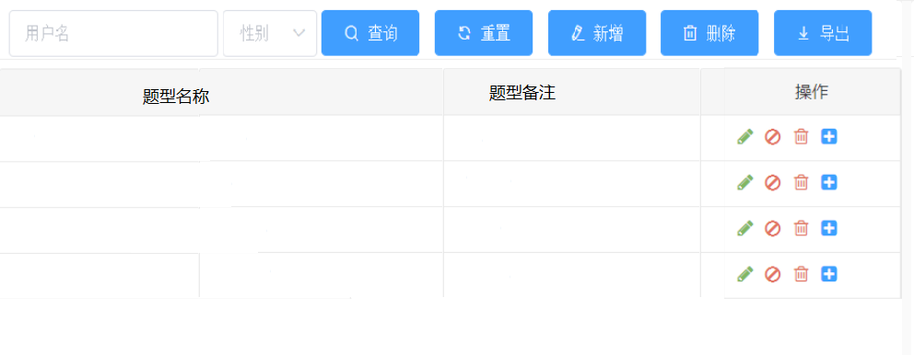

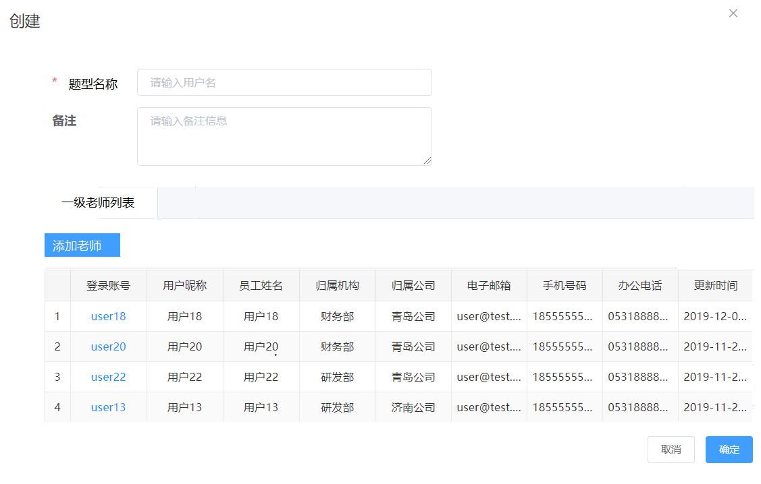

7. 发布作业
 | 新增界面 | 作业信息-- 题目名称（必输） 作业开始时间（非必输，日期加时间，默认当前时间） 作业截止时间（必输，日期加时间） 作业批改时间（必输，日期加时间） 班级标签（必输，以多选框进行显示，查询标签状态为发布的标签），默认选中第一个； 班级（必输，根据选中的班级标签过滤符合条件的班级，班级状态为发布） 题型（必输，获取题型表数据，并以单选框方式展示） 分割符（其他信息）-- 作业说明（非必输，富文本） 作业材料（非必输，文件，可支持多文件） 分隔符（配置信息）-- 启用追问（非必输，单选框），默认选中是 追问次数（文本框），当启用追问选中是时，要求必输，默认1，必输是正整数； 启用系统提醒（非必输，单选框），默认选中是 提醒频率（天）（选择框，内容为数字1和2），当启用系统提醒选中是时，要求必输，默认1； 启用微信提醒（非必输，单选框），默认选中是 截止前1（小时）（文本框），当启用微信提醒选中是时，要求必输，默认12，必输是正整数； 截止前2（小时）（文本框），当启用微信提醒选中是时，要求必输，默认36，必输是正整数； 启用短信提醒（非必输，单选框），默认选中否 截止前1（小时）（文本框），当启用短信提醒选中是时，要求必输，默认12，必输是正整数； 截止前2（小时）（文本框），当启用短信提醒选中是时，要求必输，默认36，必输是正整数； （其余字典根据数据库的非空和字段类型进行必输和类型校验）
 | 功明说明 | 1. 点击保存按钮时，将相应信息保存的作业表和作业材料表，作业表的题目状态为未发布
 |  | 2. 点击发布按钮时，除保存作业表和作业材料表外，需处理以下操作： a、根据选择的班级，在学员作业表中生成一条记录； b、若当前时间大于等于作业的开始时间， i. 则作业状态为未提交（只有未提交状态的作业才可作答）； ii. 新增消息提醒，根据微信、系统站内、短信消息，提醒有新的作业； （消息类型为作业消息，消息标题为作业XX（作业标题），截止时间XXX，消息内容为作业题目+（分行）作业说明） c、若当前时间小于作业的开始时间 i. 则作业状态为未开始; ii. 需要在任务调度器增加定时作业开始时间的任务，在任务中将作业状态设置为未提交； iii. 新增消息提醒，根据微信、系统站内、短信消息，提醒有新的作业； （消息类型为作业消息，消息标题为作业XX（作业标题），截止时间XXX，消息内容为作业题目+（分行）作业说明） d、作业表的题目状态为已发布，发布人id为当前用户id，发布时间为当前时间
 |  | 3. 点击保存，提示保存成功/失败后，页面停留在当前界面；
 |  | 4. 点击发布，提示发布成功后，页面跳转至作业管理界面，提示发布失败后，页面停留在当前界面
 | 数据说明 | 1. 发布job的时候，job名称等于作业id，gourp名称等于homework； 2. 消息提醒的频率根据布置作业里面的这个提醒频率配置：1天是指每天，2天是指隔天，比如2019-12-23布置的任务，布置后，如果是1天，则从23号开始每天提醒，如果是2天，则从23号开始，隔天提醒
 | 界面原型
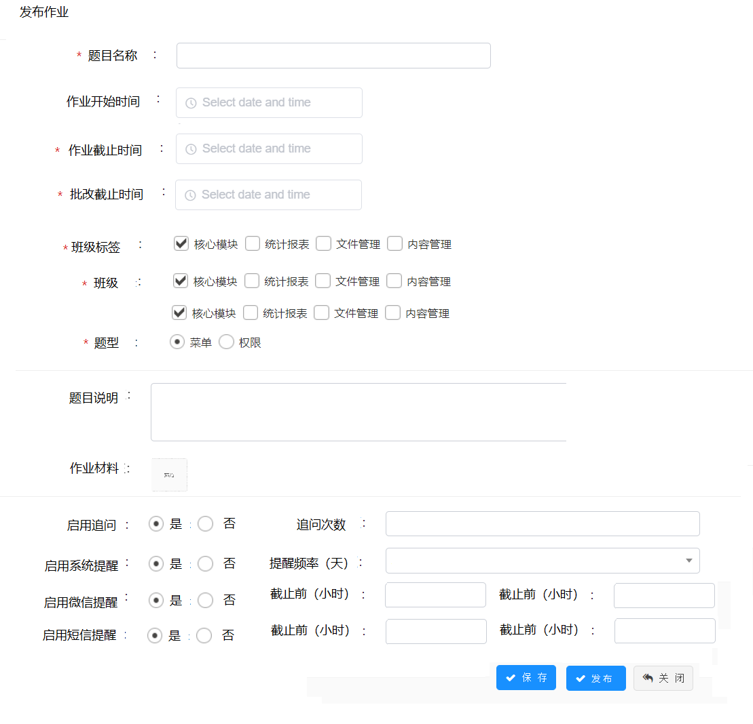

8.作业管理
 | 查询区 | 查询字段： 作业题目、作业截止开始时间、作业截止结束时间 题目说明、批改截止开始时间、批改截止结束时间 标签（多选下拉框，查询标签状态为发布的标签，默认选中第一个）、班级（多选下拉框，根据选中的班级标签过滤符合条件的班级，班级状态为发布）、题型（单选西下拉框） （查询需要用like %X%, 每行3个查询条件，查询区的功能按钮放在第二排查询条件后方） | 功能：查询、重置、发布作业（将作业设置为发布）、 布置作业（进入布置作业界面）、删除（批量）
 | 列表区 | 题目名称、作业开始时间、作业截止时间、作业批改时间（前4列进行冻结，后面的列可动）、班级标签、班级、题型、题目状态、学员数/已提交/已批改/已复评（根据作业的状态，进行数字统计，数字之间以/隔开，例如：500/200/100/100）、当前批改老师、当前复核老师、作业说明、启用追问、追问次数、发布人、发布时间 | 功能：查看、编辑、删除、发布、学员作业、下发通知、委托批改
 | 功能说明 - 编辑/查看 | 1. 跳转到发布作业界面，进行数据填充； 2. 只有未发布状态的题目允许编辑和发布；发布状态的题目只允许查看； 3. 界面提供返回按钮，返回到作业管理界面；
 | 功能说明 - 删除 | 1. 只有未发布状态的作业题目允许删除；
 | 功能说明 - 发布 | 1. 只有未发布状态的作业题目允许发布；
 | 功能说明 - 学员作业 | 1. 点击学员作业，打开学员作业查询界面；
 |  | 2. 查询条件：学员账户
 |  | 3. 学员作业界面，分成5个tab a、所有：根据当前选中的作业题目，查询学员作业内的数据； b、待提交作业：根据当前选中的作业题目，在学员作业表中查询作业状态为未开始、未提交的学员作业； c、待批改作业：根据当前选中的作业题目，在学员作业表中查询批改状态为未批改的学员作业； d、待复评作业：根据当前选中的作业题目，在学员作业表中查询复评状态为未复评的学员作业； e、待回复追问作业：根据当前选中的作业题目，在学员作业追问表中查询存在追问但未有回复的的学员作业；
 |  | 4. 列表字段： 学员账户、学员联系方式、报考院校、报考专业（冻结前4列）、作业状态、作业提交时间、批改状态、批改老师、批改时间、复评状态、复评老师、复评时间
 | 功能说明 - 委托批改 | 1. 弹出委托批改界面； 2. 界面字段： a、委托老师，单选框，必输，可搜索的下拉框，过滤出角色为一级和二级的老师； b、委托开始时间，日期时间选择框，必输，默认当前时间； c、委托结束时间，日期时间选择框，必输； 3. 保存后，更新作业题目表的委托老师id、委托开始时间、委托结束时间、委托修改人id、委托修改时间
 | 功能说明 - 下发通知 | 1. 弹出下发通知界面； 2. 界面字段： a、通知名称； b、通知内容； c、通知对象：学员、老师； d、通知方式（数据字典）：系统、微信、短信 2. 保存后，根据通知名称、通知内容、通知对象，在消息内新增通知消息；
 | 界面原型
 | 作业管理
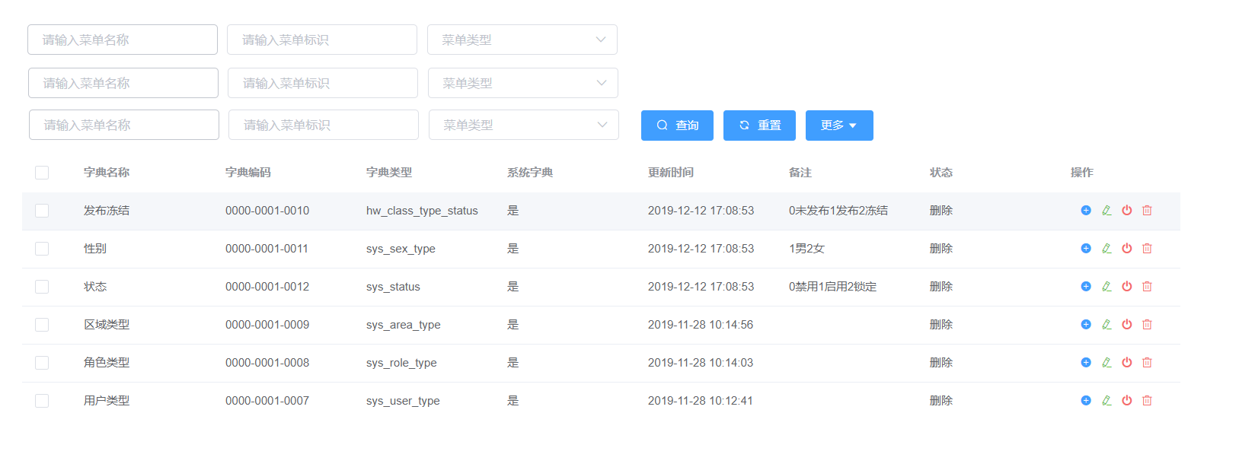

 | 学员作业
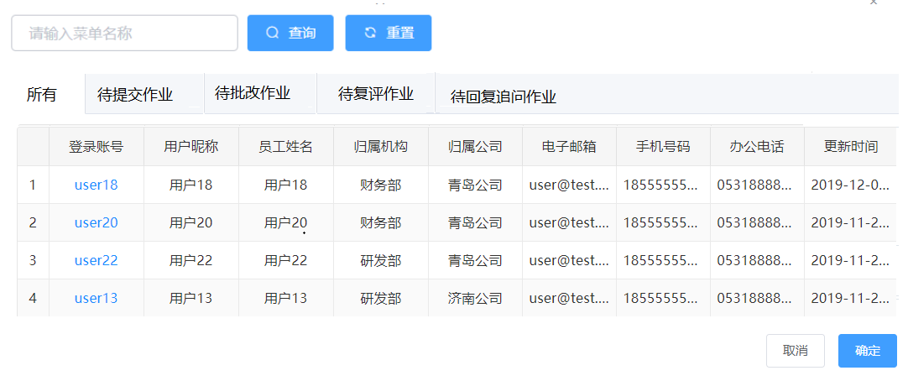

9.复评管理

批改学员前台原型
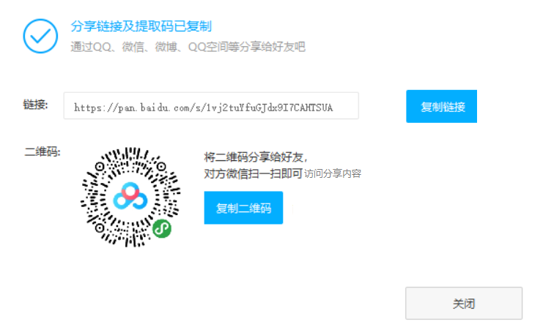
1. 学员个人中心
 | 功能说明 | 1. 学员通过账户登陆作业批改系统时，立即进入个人中心页面进行微信号的绑定； 2. 在微信号绑定后，用户用账户密码登陆时，需要再通过微信扫码进行登陆，或者直接用微信登陆； 3. 个人中心功能：修改头像、个人信息修改，绑定微信；
 | 后台涉及接口 | 1. 更改学员头像接口； 2. 获取省市区县接口； 3. 获取报告学校和专业接口； 4.修改学员个人信息接口（昵称，地址，手机号） 5. 微信绑定接口
 | 界面原型
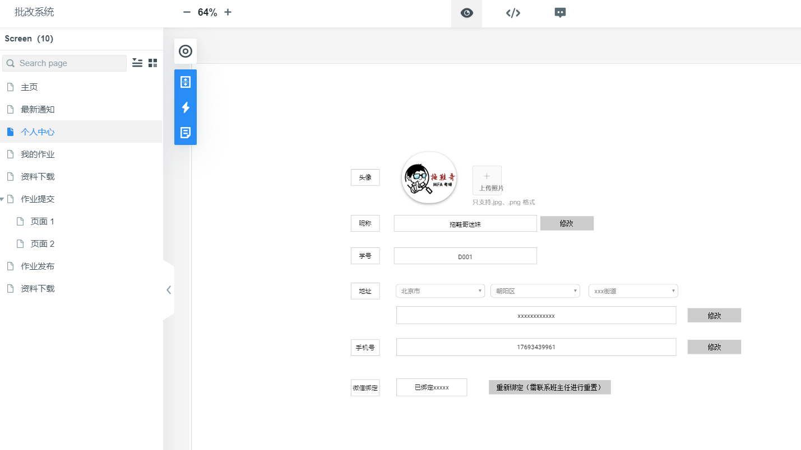

2. 最新通知
 | 功能说明 | 1. 根据登陆的学生，显示学生所有未读的消息； 2. 未读消息以黑体字标示； 3. 点击未读消息时： a、弹出消息内容框； b、将消息标示为已读，并且设置已读时间； c、关闭消息内容框时，最新消息列表需要移除已读的消息； 4. 消息展示按照消息的创建时间倒序排列； 5. 显示列表的每一列需要支持排序； 6. 如果通知是新的作业系统，则点击此条消息后，打开作业提交界面（标示已读，更新作业的读取时间） 7. 消息类型（1:通知公告2:系统消息;3.作业通知，根据消息的消息类型显示）
 | 列表显示字段 | 消息类型、消息名称、消息内容、消息时间
 | 界面原型
 | 最新通知 - 列表显示
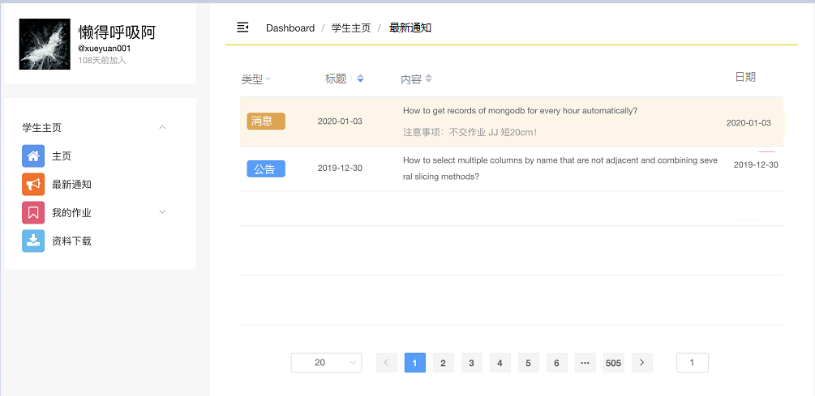

 | 最新通知-消息内容框
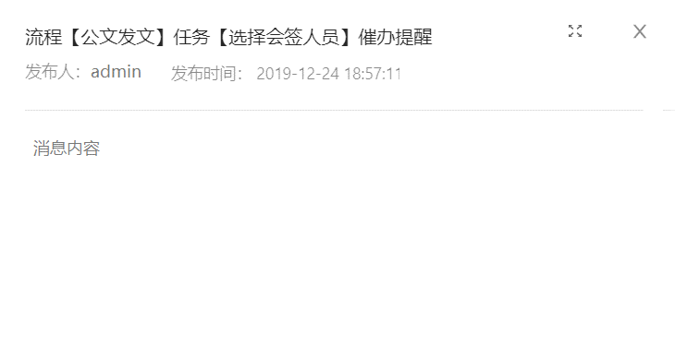

3. 我的通知
 | 功能说明 | 1. 根据登陆的学生，显示学生所有消息； 2. 未读消息以黑体字标示； 3. 点击未读消息时： a、弹出消息内容框； b、将消息标示为已读，并且设置已读时间； 4. 点击已读消息时，弹出消息内容框； 5. 消息展示按照消息的创建时间倒序排列； 6. 显示列表的每一列需要支持排序 7. 如果通知是作业消息，则点击此条消息后，根据作业的状态打开作业提交或者作业查看界面（若未读需要标示已读，并更新作业读取时间）
 | 列表显示字段 | 消息类型、消息名称、消息内容、消息时间
 | 界面原型
 | 最新通知 - 列表显示

 | 最新通知-消息内容框

4.我的作业
 | 功能说明 | 1. 根据登陆的学生，按照作业截止日期倒序的方式显示学生的作业； 2. 查询显示的作业状态为未提交以及已提交状态； 3. 状态也需要支持状态过滤； 4. 显示列表的每一列需要支持排序； 5. 点击作业列表的作业，根据作业的状态打开作业提交或者作业查看窗口；
 | 列表显示字段 | 状态（ 1. 当作业新下发，并且作业的读取时间为空时，状态显示为新作业； 2. 当作业有读取时间，并且作业提交状态处于未提交状态，同时作业的截止时间未超期时，状态显示为待提交； 3. 当作业提交状态为已提交状态，显示为已提交状态； 4. 当作业提交状态处于未提交状态，同时作业的截止时间已超期，显示未已截止；） 、截止日期（只显示日期）、 作业名称（ 1. 第一行显示作业名称，若过长，以..显示，当鼠标移动到第一行时，显示全部信息； 2. 第二行显示作业题目说明，，若过长，以..显示，当鼠标移动到第一行时，显示全部信息；）、 追问（ 1. 若未进行追问，即追问次数为零时，显示追问按钮； 2. 若追问次数不为零时，则以下图方式显示追问次数； 3. 有追问有回复的时候，在追问方框上显示new）
 | 列表点击说明 | 1. 状态为未提交，并且未超期的学员作业，点击作业后，跳转到作业作答界面，作业可进行保存和提交； 2. 状态为已提交，或者已超期的作业，点击作业后，跳转到作业作答界面，只可以浏览作业内容，但不可进行保存和提交；
 | 接口说明 | 1. 作业查询接口，方法名：/homework/getStuHomeworkList，入参：（状态过滤），出参（在apiresult的基础上）：作业vo对象list（包含：学员作业id、作业显示状态（已根据上述显示规则转换）、作业名称、作业说明、作业截止时间、作业读取时间、作业保存时间、作业提交时间、作业状态）
 |  | 2. 更新作业阅读时间接口，方法名：/homework/updateHomeworkReadTime，入参：（状态过滤），出参（在apiresult的基础上）：作业vo对象list（包含：学员作业id、作业显示状态（已根据上述显示规则转换）、作业名称、作业说明、作业截止时间、作业读取时间、作业保存时间、作业提交时间、作业状态）
 |  | 3. 作业信息接口，方法名：/homework/getStuHomework, 入参：学员作业id，出参：作业信息VO（根据作业提交和查看界面需要字段返回）- （包含：学员作业id、题目名称、作业说明、作业材料（list）、作业发布时间、作业截止时间、题型、班级、批改人（多个批改人以，隔开）、追问状态、作业内容、作业状态、提交时间、作业批改list、作业追问list 逻辑： a、 如果作业是未提交，并且未超期，则返回后打开作业提交界面窗口； b、如果作业是已提交或者未提交已超期，则返回后打开作业查看界面窗口； c、未提交的作业需要支持上一题和下一题工作（具体逻辑见作业提交）
 | 最新通知 - 列表显示
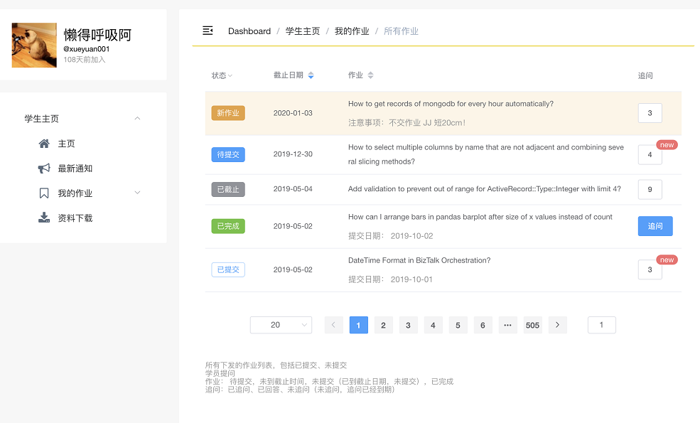

5. 作业提交（新开窗口查看，只用来进行作业作答）
 | 功能说明 | 1. 根据点击的待提交作业，弹出新窗口，显示作业信息： 2. 若存在多份需要作答的题目（正在作答的题目，作业提交状态为未提交，并且作业的截止时间未超期，同时作答最后一次保存时间为空以及最新的作业），则界面需要显示下一份和上一份的按钮，用来切换作业作答；切换时，若有作业未保存，需要提示是否需要保存；
 | 界面显示信息 | 题目信息（字段均只显示，不可修改）--- 题目、补充材料（显示材料名称，点击可下载，若没有材料名称，则不显示）、截止时间（红字）、发布时间、题型、班级、题目说明； 题目作答区（富文本，并且可单独设置全屏） 题目保存区-- 字数统计、自动保存状态显示（自动保存或者保存后，显示《XX（时间）已保存》；已保存再进行修改并且未自动保存或者未点击保存按钮的时间间隔时显示《修改时间XX（时间）未保存，》）、保存按钮、提交按钮
 | 功能说明 - 自动保存 | 默认10分钟主动保存一次；前端需要判断是否有修改，若有修改才调用保存接口，若无修改不需要进行保存；保存接口同保存功能接口
 | 功能说明 - 保存 | 点击保存按钮： 1. 保存作业填写内容，更新作业内容和作答最后一次保存时间；
 |  | 2. 学生作业保存接口， 方法名：/homework/saveTobeStuHomework， 入参：学生作业保存param（包含：学员作业id、作业内容）， 出参：保存成功返回学生作业保存对象（包含：学员作业id、作业内容、作答最后一次保存时间），保存失败返回null（在apiresult的基础上）
 | 功能说明 - 提交 | 点击提交按钮： 1. 保存作业填写内容（更新作业内容、作答最后一次保存时间）；
 |  | 2. 将学生作业提交状态设置为已提交状态，并更新作业提交时间
 |  | 3. 学生作业提交接口， 方法名：/homework/submitTobeStuHomework， 入参：学生作业提交param（包含：学员作业id、作业内容）， 出参（在apiresult的基础上）：提交成功返回学生作业提交对象（包含：学员作业id、作业内容、作业最后一次保存时间，作业提交时间），保存失败返回null
 | 接口说明 | 1. 待完成作业查询接口， 方法名：/homework/getTobeStuHomeworkList， 入参：无， 出参（在apiresult的基础上）：待完成作业vo对象list（包含：学员作业id、题目名称、作业说明、作业材料（list）、作业发布时间、作业截止时间、题型、班级、作业内容、作业最后一次保存时间、作业状态）
 | 界面原型
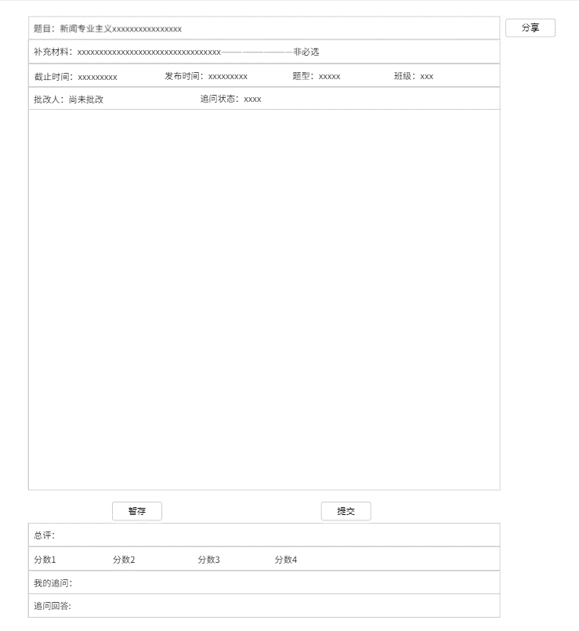

6. 作业查看（新开窗口查看作业详情，样式同作业提交）
 | 功能说明 | 1. 当点击学员我的作业时，作业的查看规则如下： a、如果我的作业状态是未提交，并且作业未超期，则进入作业提交页面，需要注意：在作业提交作业，要包含所有未提交并且未超期的作业，并且已经按照最后一次保存时间为空，最新时间排好序，跳转到作业提交界面时需要能定位到是在对应的序号位置； b、如果我的作业状态是已提交或者已截止，则新开窗口显示作业详情；
 | 界面显示信息 - 作业内容显示区 | 题目信息（字段均只显示，不可编辑）--- 题目、补充材料（显示材料名称，点击可下载，若没有材料名称，则不显示）、截止时间、发布时间、题型、班级、批改人（若未提交，并且未批改完成，显示为尚未批改；只有在批改状态为已批改，才显示批改人名称）、追问状态（若没有追问，则显示尚未追问，若以提交追问，但是未回复，则显示已追问未回复；若追问已回复，则显示追问已恢复）、题目说明； 题目作答区（富文本，并且可单独设置全屏，不可编辑，需要显示批改时comment的批注） 题目保存区（字段均只显示，不可编辑）--- 字数统计、提交时间； 题目总批改区域 （字段均只显示，不可编辑）--- 总评（文本框） 分数1、分数2、分数3、分数4（根据系统参数配置控制个数）、总分数、 我的追问（文本框，不可编辑）、 追问回答（文本框，不可编辑）
 | 界面显示信息 - 作业内容批改显示区 | 题目信息批改、复评信息区 批改老师头像、批改老师用户名、批改时间、批改批注； 复评老师头像、复评老师用户名、复评时间、复评批注（复评标注）；
 | 功能说明 - 分享 | 分享作业链接（可先使用百度短地址生成器，默认生成1年有效期的短地址）： 1. 需要通过短地址服务生成短地址链接； 2. 需要生成地址二维码，通过微信扫码即可访问分享作业地址； 3. 分享的作业地址需要能匿名访问（需要有单独的请求访问链接，不能和现有的系统请求地址相同）
 | 功能说明 - 追问 | 点击追问按钮： 1. 弹出追问框，填写追问内容；后台除保存追问内容、追问时间外，需要更新追问次数
 |  | 2. 学生作业追问接口， 方法名：/homework/saveAddOnStuHomework， 入参：学生作业追问param（包含：学员作业id、作业追问内容）， 出参：保存成功返回成功，保存失败返回失败（在apiresult的基础上）
 | 界面原型

 | 分享界面原型

批改老师前台原型
1. 老师个人中心
 | 功能说明 | 1. 老师通过账户登陆作业批改系统时，立即进入个人中心页面进行微信号的绑定； 2. 在微信号绑定后，用户用账户密码登陆时，需要再通过微信扫码进行登陆，或者直接用微信登陆； 3. 个人中心功能：修改头像、个人信息修改，绑定微信；
 | 后台涉及接口 | 1. 更改老师头像接口； 2. 获取省市区县接口； 3.修改老师个人信息接口（昵称，地址，手机号） 4. 微信绑定接口
 | 界面原型（同学员界面）

2.最新通知 - 同学员的最新通知
3.我的通知 - 同学员的最新通知
4.我的作业 - 班级作业
 | 功能说明 | 1. 根据登陆的老师（一级老师）获取老师批改、待批改的作业，默认选中第一个班级； 2. 列表以作业提交时间倒序进行排序 3. 显示列表的每一列需要支持排序，其中，批注状态即需要支持排序，也需要支持状态过滤； 4. 获取老师批改作业逻辑 a、非委托班的老师批改作业匹配规则：当前用户同时在发布作业中作业的班级包含的一级老师和作业的题型对应的一级老师中；同时，委托老师id为null，并且当前时间不在委托开始时间和委托截止时间之间； b、委托班的老师批改作业匹配规则：当前登录老师id等于学员作业委托老师id，并且当前时间在委托开始时间和委托截止时间之间；
 | 列表区 - 头部班级显示逻辑 | 1. 在头部以标签（tag控件）的方式显示一级老师所在在班级，在班级最后，显示委托班（虚拟班级，一直存在） 2. 默认选中第一个班级； 3. 在班级标签右上方显示在班级内待批改的作业数量； 4. 根据选中的班级过滤下方老师需要批改的作业
 | 列表显示字段 | 批改状态（ 1. 当学员作业批改状态为未批改，并且未超过作业的批改时间时，则显示未批改； 2. 当学员作业批改状态为已批改，则显示已批改； 3. 当学员作业批改状态为已批改，并且复评状态为已复评时，则显示已复评； 4. 当学员作业批改状态为未批改，并且超过作业的批改时间时，则显示已超期；）、 作业题目（ 1. 第一行显示作业名称，若过长，以..显示，当鼠标移动到第一行时，显示全部信息； 2. 第二行显示作业题目说明，，若过长，以..显示，当鼠标移动到第一行时，显示全部信息；）、题型、提交日期、截止日期、总分、追问（若追问已全部回复，则显示已回复，否则显示追问的次数）
 | 列表点击说明 | 1. 状态为未批改，点击作业后，跳转到作业批改界面，作业可进行批改； 2. 状态为已批改，或者已超期的学员作业，点击作业后，弹出作业查看界面，只可以浏览作业内容： a、若是已批改作业，并且有追问，则可以进行追问的回复； b、若是已超期，则无法进行追问的回复；
 | 接口说明 | 1. 点评作业查询接口，方法名：/homework/getAuditHomeworkList，入参：无，出参（在apiresult的基础上）：学员作业vo对象list（包含：学员作业id、作业显示状态（已根据上述显示规则转换）、作业名称、作业说明、作业提交时间、批改截止时间、作业追问次数）
 |  | 2. 更新点评读取时间接口，方法名：/homework/updateHomeworkAuditTime, 入参：学员作业id，出参：无；逻辑：保存作业批改读取时间
 |  | 3. 点评作业信息接口，方法名：/homework/getAuditHomework, 入参：学员作业id，出参：点评作业信息VO（根据批改和查看界面需要字段返回）； 逻辑： a、 如果作业是未批改，并且未超期，则返回后打开作业批改界面窗口； b、如果作业是已批改或者未批改已超期，则返回后打开作业查看界面窗口； c、未批改的作业需要支持上一题和下一题工作（具体逻辑见作业批改）
 | 最新通知 - 列表显示
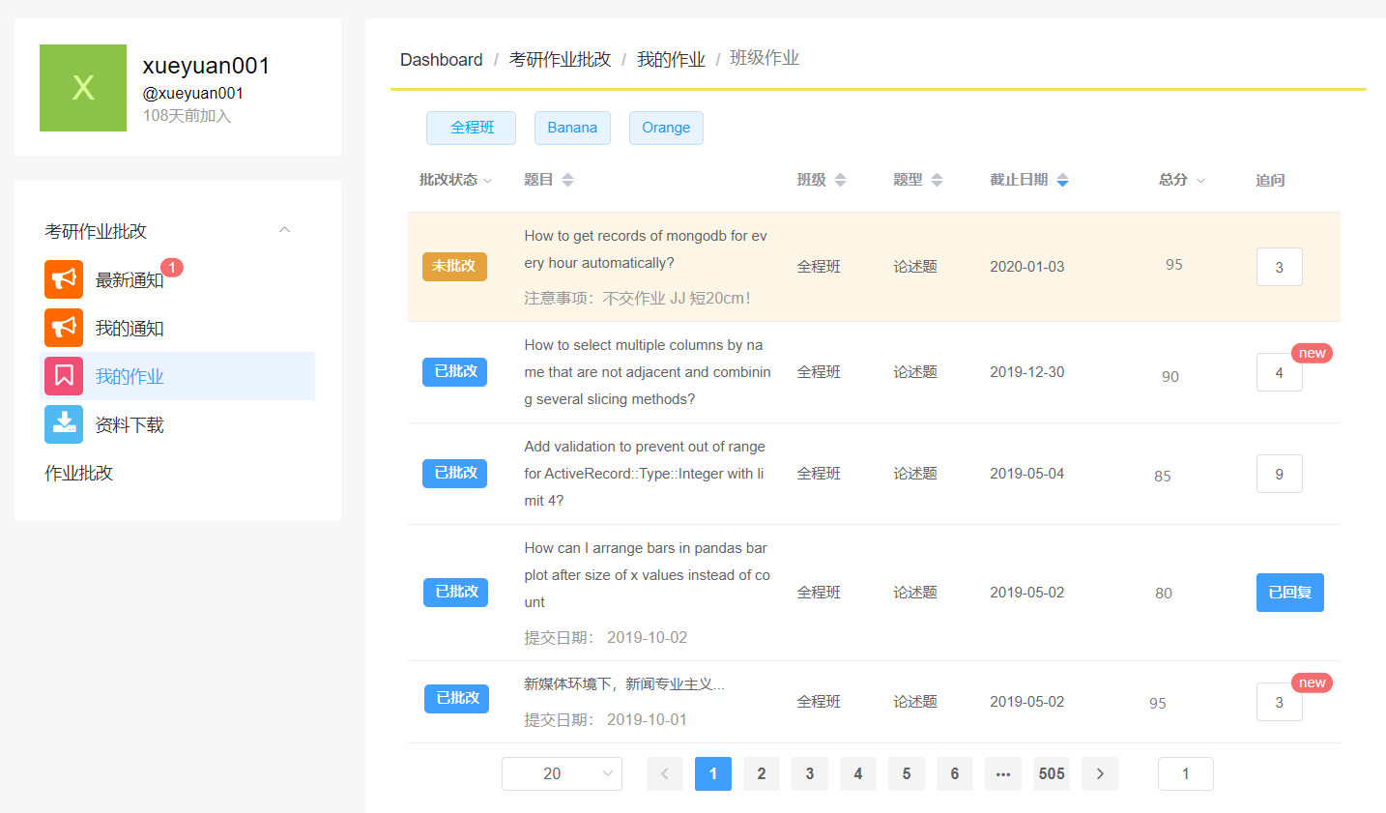

 | 点击批改状态，可对表格根据状态进行筛选 |  | 班级标签的标记示意
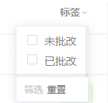

5.我的作业 - 作业批改（新开窗口进行作业批改）
 | 功能说明 | 1. 根据点击的待批改作业，弹出新窗口，显示作业信息并进行批改； 2. 若存在多份需要批改的作业（正在批改的题目：作业批改状态为未批改，并且作业的批改截止时间未超期，同时批改最后一次保存时间为空以及最新的作业），则界面需要显示下一份和上一份的按钮，用来切换作业批改；切换时，若有作业批改信息未保存，需要提示是否需要保存； 3. 单个作业批注可单独进行保存，在作业批改未提交前，每个批注均可以再进行修改； 4. 作业批改页面的保存按钮，用来进行单个批注、总评注和总分的保存；
 | 界面显示信息 | 题目信息（字段均只显示，不可编辑）--- 题目、补充材料（显示材料名称，点击可下载，若没有材料名称，则不显示）、截止时间、发布时间、题型、班级 题目点评区（左侧富文本，右侧点评区；并且可单独设置全屏） 题目保存区（字段均只显示，不可编辑）--- 字数统计、作业提交时间； 题目总批改区域 （可编辑）--- 总评（文本框） 分数1、分数2、分数3、分数4（根据系统参数配置控制个数）、总分数
 | 功能说明 - 添加批注 | 批注方式： 1. 选择要点评的文字/段落，点击工具栏的点评按钮，在右侧点评区进行点评；点评完成后，点击保存图标（打勾）保存点评内容； 2. 选择要点评的文字/段落，使用快捷键ctrl+m进行点评；点评完成后，点击保存图标（打勾）保存点评内容；
 |  | 2. 点评保存接口， 方法名：/homework/saveHomeworkAudit， 入参：作业点评保存param（包含：学员作业id、点评文字（需要确认下前端选择/显示的要求是文字还是位置）、点评内容、点评类型（段落））， 出参：作业点评保存param（包含：学员作业id、作业内容、作答最后一次保存时间），保存失败返回null（在apiresult的基础上） 逻辑：如果是第一次点评，则需要在学员作业表保存点评开始时间和最后一次点评时间；如果不是第一次点评，则只保存最后一次点评时间
 | 功能说明 - 删除批注 | 右侧点评区，每个点评均有删除按钮（X图标），点击后删除评论，同时删除圈选的文字 点评删除接口， 方法名：/homework/deleteHomeworkAudit， 入参：作业点评删除param（包含：点评id）， 出参：删除成功返回成功，保存失败返回失败（在apiresult的基础上）
 | 功能说明 - 更新批注 | 右侧点评区，点击点评的文字，进入点评编辑界面，修改点评 点评更新接口， 方法名：/homework/updateHomeworkAudit， 入参：作业点评更新param（包含：点评id、点评内容）， 出参：更新成功返回成功，更新失败返回失败（在apiresult的基础上）
 | 功能说明 - 总评、分数保存 | 点击保存按钮： 1. 保存学员作业的总评、总评分数、分段分数，更新点评最后一次保存时间；
 |  | 2. 学生作业总评保存接口， 方法名：/homework//saveHomeworkTotalAudit， 入参：作业总评保存param（包含：学员作业id、作业总评、作业总分、作业分段分数list（1~n））， 出参：保存成功返回作业总评保存对象（包含：学员作业id、作业内容、作答最后一次保存时间），保存失败返回null（在apiresult的基础上） 逻辑： a、添加作业点评表记录，点评类型总评，段落为null，点评类型； b、添加作业评分表记录，按照总评、分段分别进行保存； c、更新学员作业表的点评最后一次保存时间
 | 功能说明 - 提交 | 点击提交按钮： 1. 保存作业填写内容（更新作业内容、作答最后一次保存时间）；
 |  | 2. 将学生作业批改状态设置为已批改状态，并更新作业批改完成时间
 |  | 3. 学生作业总评提交接口， 方法名：/homework/submitHomeworkTotalAudit， 入参：作业总评保存param（包含：学员作业id、作业总评、作业总分、作业分段分数list（1~n））， 出参：保存成功返回作业总评保存对象（包含：学员作业id、作业内容、作答最后一次保存时间），保存失败返回null（在apiresult的基础上） 逻辑： a、添加作业点评表记录，点评类型总评，段落为null，点评类型； b、添加作业评分表记录，按照总评、分段分别进行保存； c、更新学员作业表的批改状态、作业批改完成时间，点评最后一次保存时间；
 | 界面原型
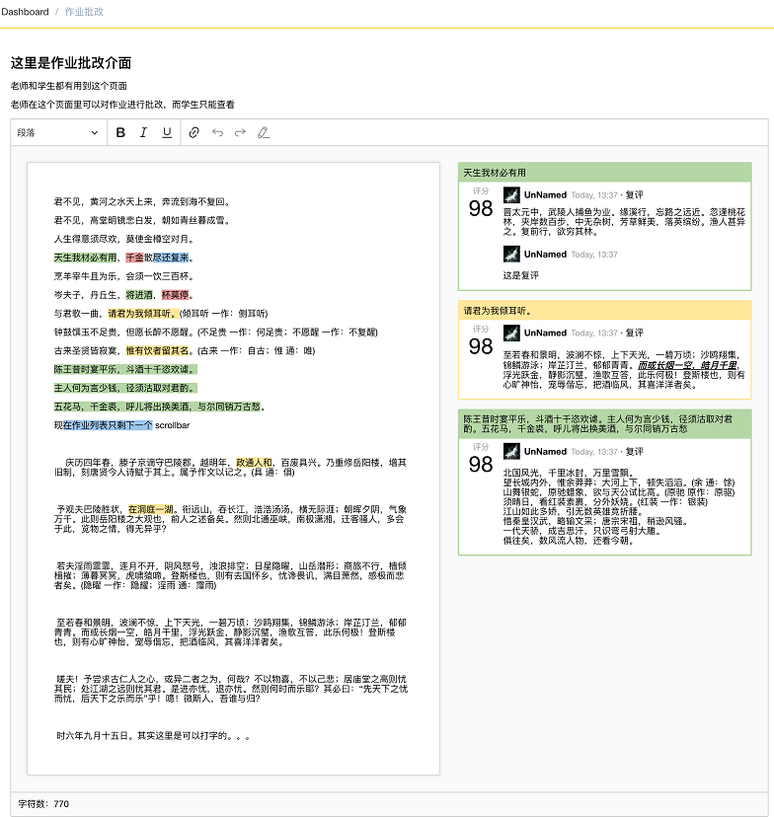

6. 作业查看（新开窗口查看作业详情，样式同作业批改）
 | 功能说明 | 1. 根据点击的待批改作业，弹出新窗口，显示作业信息并进行批改； 2. 若存在多份需要批改的作业（正在批改的题目：作业批改状态为未批改，并且作业的批改截止时间未超期，同时批改最后一次保存时间为空以及最新的作业），则界面需要显示下一份和上一份的按钮，用来切换作业批改；切换时，若有作业批改信息未保存，需要提示是否需要保存； 3. 单个作业批注可单独进行保存，在作业批改未提交前，每个批注均可以再进行修改； 4. 作业批改页面的保存按钮，用来进行单个批注、总评注和总分的保存；
 | 界面显示信息 | 题目信息（字段均只显示，不可编辑）--- 题目、补充材料（显示材料名称，点击可下载，若没有材料名称，则不显示）、截止时间、发布时间、题型、班级、批改人（显示批改人名称）、追问状态（若没有追问，则显示尚未追问，若以提交追问，但是未回复，则显示已追问未回复；若追问已回复，则显示追问已恢复）、题目说明； 题目作答区（富文本，并且可单独设置全屏，不可编辑，需要显示批改时comment的批注） 题目保存区（字段均只显示，不可编辑）--- 字数统计、提交时间； 题目总批改区域 （字段均只显示，不可编辑）--- 总评（文本框） 分数1、分数2、分数3、分数4（根据系统参数配置控制个数）、总分数、 学生追问（文本框 - 不可以编辑）、 追问回答（文本框 - 可编辑），追问保存按钮
 | 功能说明 - 追问回复 | 在有追问的情况下，老师可直接在学生追问框下进行追问的回复； 追问回复接口， 方法名：/homework/replyAddOnStuHomework， 入参：作业追问回复param（包含：追问id）， 出参：回复成功返回成功，保存失败返回失败（在apiresult的基础上）

系统界面规范
 | 暂定以下通用风格，后续样式可统一调整

1. 通用查询界面风格

2. 点击新增时，当表单字段小于10个字段，在当前页面弹出新增界面
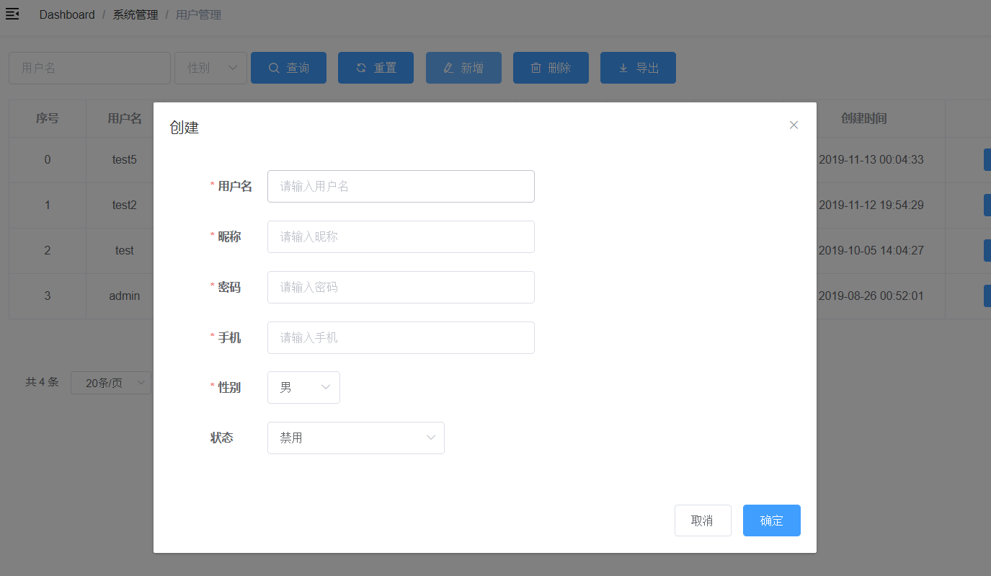

3. 编辑数据，编辑框在数据表格的最后一列，当表单字段小于10个字段，点击编辑，弹出编辑页面
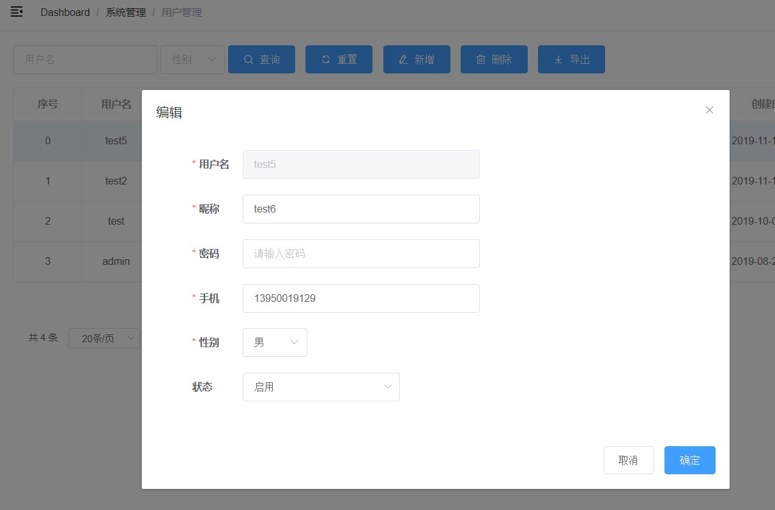

4. 表单界面 – 当表单字段大于10个字段，并且模块为重要，经常需要录入的模块，则打开新增表单时，刷新当前界面；

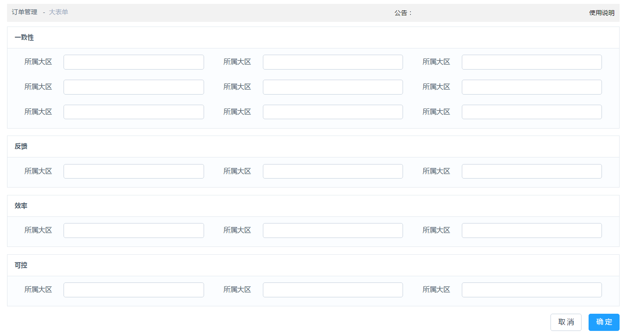

5. 树形选择器
 | 参考链接：https://github.com/ayiaq1/el-tree-select
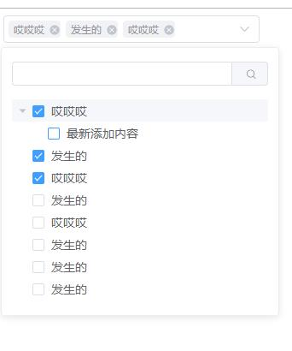

6. 图标选择器
 | 参考链接： https://www.jianshu.com/p/599904048040

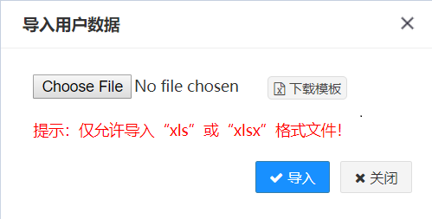
7. 导入界面
 |  | excel工具类 | 前端页面excel导入示例
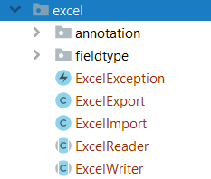
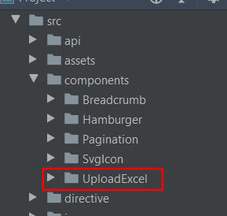

8. 微信
https://www.cnblogs.com/haha12/p/11428209.html?utm_source=tuicool&utm_medium=referral

9. 20200103 作业答题编辑题优化需求
1. 点评方式： a、工具栏增加直接点评按钮，点击后可直接进行点评； b、增加快捷点点评，即选择文字后，按快捷键，即可进行点评； c、在点评的按钮上以tip的方式显示快捷键 2. 点评框： a、栏位不需要评分，评分在总评上分多个评分栏位处理（可配置）； b、点评框需要在现有点评显示位置，不要在最右侧弹出方式； c、点评可删除，删除后标示的文字也需要删除； d、点评框显示的标示文字最多一行，超出以"…"显示，鼠标移动过去可显示全部文字的tip； e、点评要和标识文字进行联动； f、标示文字可嵌套进行点评，即点评了”你好啊“这个文字后，还可对”好“字进行点评； 4. 复评 a、和点评要有明显的区分标示（可在复评头像那一行增加复评标示）； b、可删除复评； 5. 作业提交、查看均采用弹出新窗口方式，可弹出多个；

10. 20200103 调整内容
1. 消息类型新增作业消息，新增作业消息内容说明和点击作业消息后的说明 2. 调整作业点评表，去处点评的分数字段； 3. 增加作业分数表，记录分数；（需要在配置表增加配置sys.homework.scoretimes，需要增加系统配置缓存） 4. 修改作业提交/作业批改的显示方式，去处单独的菜单，通过在我的作业/班级作业里面点击作业显示； 5. 增加作业阅读、作业点评读取时间的接口说明； 6. 修改作业查看列表接口和作业查询接口说明；

11. 微信绑定逻辑： 1. 学员第一次使用账户登陆，登陆后强制要求绑定微信号，否则无法进行其他操作；主页判断是否绑定微信号，若无，则进入个人修改页面进行绑定，点击其他页面时需要进行是否绑定的判断，若无绑定，页面强制跳转到个人修改页面或者无法跳转； 2. 学员第二次登陆时，可通过微信号扫描登陆或者账户密码登陆；若是使用账户密码登陆，则账户密码验证成功后，需要再弹出微信二维码扫描进行扫描登陆； 3. 本地cookie记录用户使用微信二维码登陆，在后续登陆界面优先出现二维码扫描登陆框

乱七八糟记录
 | 1. 现有的网课是否有作业系统？

 | 追问 | 设置次数 | 到批改人那边去

 | 2级审批员 |  | 对一级审批 | 可对作业做标签 |  | 优秀

 | 优秀作业 |  | 一级批改老师推荐 |  | 暂时不需要审批

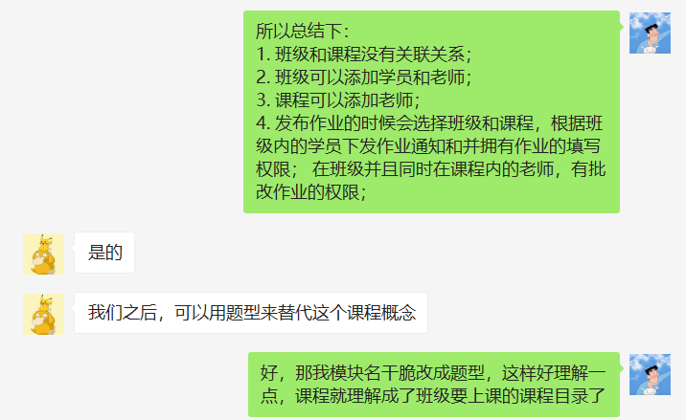

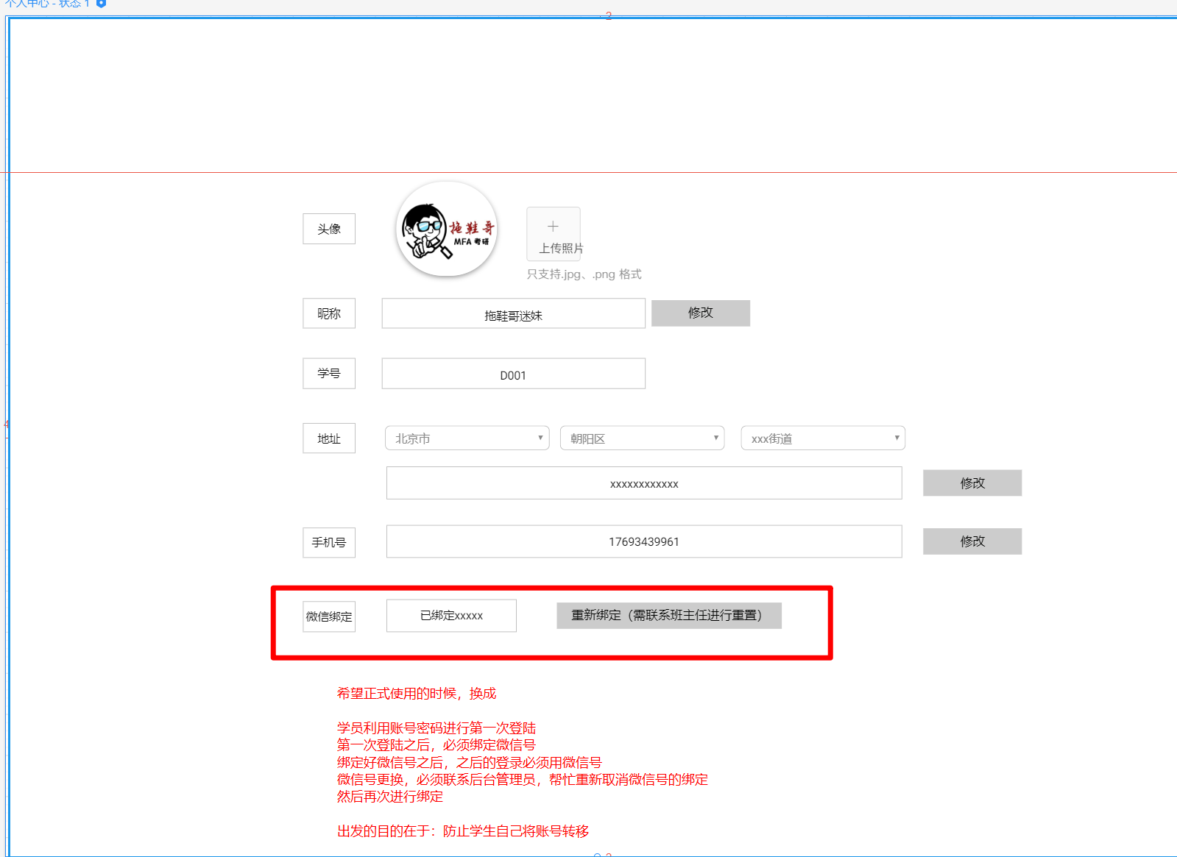

记录：补发作业，需要考虑下在哪里补发

